Zapytanie ofertowe
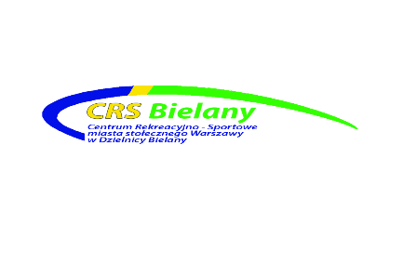

 |  | Warszawa, dnia | 2026-07-08
 | CRS.DZP.260.203.2026
 |  | Wykonawcy

ZAPYTANIE OFERTOWE
(Niniejsze zapytanie ma formę rozeznania rynku i nie stanowi zapytania ofertowegow rozumieniu przepisów ustawy Prawo Zamówień Publicznych)

Centrum Rekreacyjno – Sportowe m.st. Warszawy w Dzielnicy Bielany ul. Conrada 6, 01-922 Warszawa – zaprasza do wzięcia udziału w zapytaniu ofertowym dotyczącym: zakup telefonów komórkowych i akcesoriów

1

Lp. |  | j.m. | Ilość

1 | Smartfon Samsung Galaxy S24 FE 5G 8/128GB Funkcje AI 6,7" 120Hz 50Mpix (kolor czarny, grafitowy, niebieski) | szt. | 4
2 | Smartfon Samsung Galaxy S25 FE 8/128GB Funkcje AI 6,7" 120Hz 50Mpix Czarny SM-S731 (kolor czarny, grafitowy, niebieski) | szt. | 3
3 | Smartfon Samsung Galaxy A56 5G 8/128GB 6,4" 120Hz 50Mpix Czarny | szt. | 4
4 | Etui ochronne do Smartfona Samsung Galaxy S24 FE 5G (kolor czarny, grafitowy) | szt. | 4
5 | Etui ochronne do Smartfona Samsung Galaxy S25 FE (kolor czarny, grafitowy) | szt. | 3
6 | Etiu na smartfon Samsung Galaxy A56 5G | szt. | 4
7 | Szyba ochronna do Smartfona Samsung Galaxy S24 FE 5G | szt. | 4
8 | Szyba ochronna do Smartfona Samsung Galaxy S25 FE | szt. | 3
9 | Szyba ochronna na smartfon Samsung Galaxy A56 5G | szt. | 4
10 | Silver Monkey Ładowarka sieciowa GaN 65W USB-C PD USB 3.0 QC B | szt. | 10
11 | Silver Monkey Kabel USB-C 3.0 100W 2 m B | szt. | 10
 |  |  | 1
2
 | szacunkowy termin wykonania zamówienia do: 24.07.2026 lub wg. zapisów umowy
 | lokalizacja ul. Lindego 20
 | Zamawiający zastrzega sobie zmianę ilości asortymentu
3 |  | Lindego 20
4 |  | 2026-07-24
5 |  | 15.07.2026 godz. 15:00
6
 | Formularz ofertowy | załącznik nr 1

 | Wzór umowy | tak/nie
7 |  | elektronicznie/papierowo
8 |  | zakupy@crs-bielany.waw.pl
9 |  | 15.07.2026 godz 15:30
10
11
12
13

 |  | data i podpis

